关系图
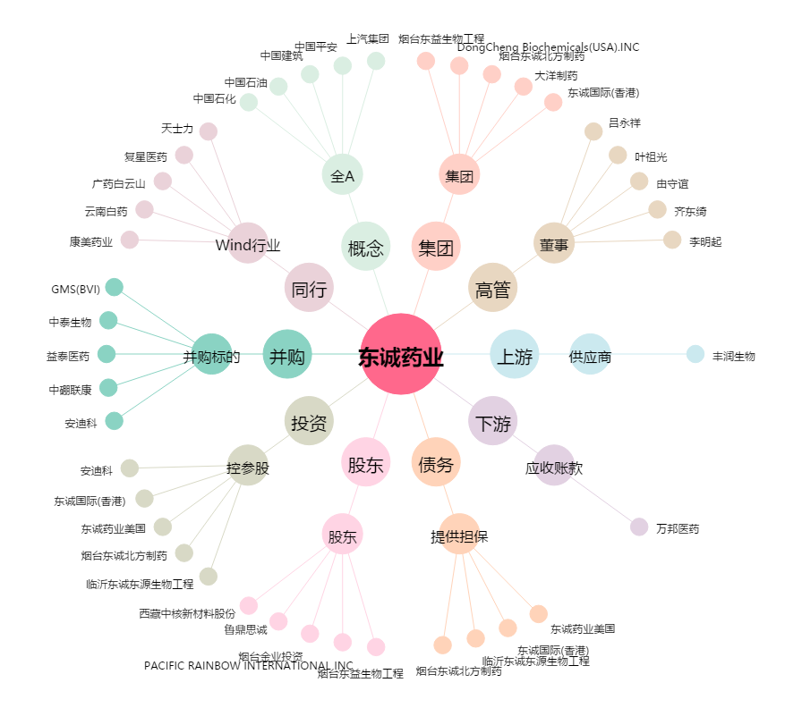
东诚药业[002675.SZ] - 关系概览图

